Excel tipp
 | Árfolyamok lekérése Excelben a RÉSZVÉNY.ELŐZMÉNYEK függvény segítségével

 | A májusi Excel-tippünkben egy rendkívül hasznos, azonban sokak által nem ismert függvényt mutatunk be. A tőzsdei és pénzügyi adatok manuális letöltése különböző weboldalakról és külső adatbázisokból nemcsak időigényes, de gyakran nem várt előfizetési költségekkel is járhat. Erre nyújthat segítséget a RÉSZVÉNY.ELŐZMÉNYEK függvény, amely lehetővé teszi, hogy másodpercek alatt, egyetlen képlettel hatalmas mennyiségű múltbéli részvény- és devizaadatot kérjünk le közvetlenül a munkalapra.

 | 1. A függvény tulajdonsága

A RÉSZVÉNY.ELŐZMÉNYEK nem egy hagyományos függvény, hanem egy úgynevezett dinamikus tömbfüggvény. Ez azt jelenti, hogy a képletet elegendő egyetlen cellába (az én példámban a bal felső sarokba) beírni, és az eredmény – a lekért dátumok, árfolyamok és volumenek – automatikusan kitöltődik az alatta és mellette lévő cellákba. Emiatt lép fel gyakran a #KIBONTÁS hiba, hiszen az Excel sosem írja felül a már meglévő adataidat. Ha a területen, ahová a függvény az árfolyamokat szeretné betölteni, akár csak egyetlen cellában is van egy korábbi adat, egy elfelejtett szóköz, vagy egy formázás, a tömb nem tud kinyílni és az Excel hibát jelez.
I.



A képen a fent említett hibát szemléltetem. Az A1-es cellában szerepel a RÉSZVÉNY.ELŐZMÉNYEK képlet, melyet nemsokára részletesen kifejtek a következő pontokban. Az A10-es cellába szándékosan beírtam a "PÉLDA" szót, ezzel bebiztosítva, hogy az Excel a #KIBONTÁS hibát jelezze majd ki amint megnyomom az "Enter"-t az A1-es cellán állva. Amint látható, az árfolyamok nem töltődtek be, és az A1-es cella az említett hibakódot jelzi ki. Azonban ha az A10-es cellából kitörölném a "PÉLDA" szót, egy újabb "Enter" megnyomásával, az árak rögtön betöltődnének.

 | 2. A függvény paraméterei

A képlet első, kötelező paramétere a vizsgált eszköz azonosítója. Bár az Excel hivatalosan ,,részvényként" hivatkozik rá, a valóságban sokkal rugalmasabb: megadhatunk egy tetszőleges devizapárt (pl. "EUR/HUF"), vagy egy vállalat tőzsdei szimbólumát, más néven tickerét is (például az NVIDIA esetében az "NVDA" kódot). Fontos, hogy amenniben a képletbe írjuk manuálisan a vizsgált árfolyamot, mindig idézőjelek közé kell írni. Amennyiben viszont az adott árfolyam egy másik cellában szerepel, lehet a képleten belül hivatkozni rá, és ebben az esetben nem kell idézőjelet használni.
I.

A következő két paraméter a „kezdő dátum” és a „záró dátum”, melyekkel a vizsgált időszakot határozhatjuk meg. Ezeket megadhatjuk manuálisan, fix szövegként (pl. "2026-01-01"; "2026-04-01"), ekkor azonban ügyelnünk kell arra, hogy az értékek idézőjelbe kerüljenek. Létezik azonban egy sokkal elegánsabb és hibabiztosabb módszer: a DÁTUM függvény használata. Ennek mindössze három paramétert kell megadnunk (év; hónap; nap), így az Excel garantáltan érvényes dátumként fogja értelmezni az értéket (pl. a DÁTUM(2026;1;1) pontosan a "2026-01-01"-nek felel meg, függetlenül a számítógép nyelvi beállításaitól).
II.

III.
Ezután az „intervallum” paramétert állíthatjuk be, amellyel az adatsűrűséget határozzuk meg. Három érték közül választhatunk: 0 – Napi, 1 – Heti, vagy 2 – Havi adatok (a mellékelt példában a 0-t, azaz a napi felbontást alkalmaztam)

IV.
Ezt követi a „fejléc” beállítása, ahol szintén három opció áll rendelkezésünkre: 0 – Nincs fejléc, 1 – Fejléc megjelenítése, 2 – Műszerazonosító és fejléc megjelenítése. (A példában az 1-es értéket választottuk. A 2-es opciónál az Excel a lekérdezett eszköz kódját – pl. EUR/HUF vagy NVDA – is kiírja a táblázat első oszlopa fölé.)

V.
Végül a „tulajdonság” paraméterekkel határozhatjuk meg, hogy az Excel által generált táblázat milyen oszlopokat és milyen sorrendben tartalmazzon. Hatféle értéket (0-tól 5-ig) adhatunk meg: 0 – Dátum, 1 – Záró: záróárfolyam a megadott intervallumon (pl. a napi záróár), 2 – Nyitó: nyitóárfolyam a megadott intervallumon, 3 – Maximum: a legmagasabb bejegyzett ár az adott időszakon belül, 4 – Minimum: a legalacsonyabb bejegyzett ár az adott időszakon belül, 5 – Volumen: a kereskedési forgalom (Fontos: ez az adat csak részvényeknél jeleníthető meg, devizapároknál nem!)

1.

I.
II.

Kötelező idézőjel
Nincs idézőjel

2.

[intervallum] = 0 -> napi árfolyamok lekérése

DÁTUM képlet segítségével 3 hónapnyi "EUR/HUF" áfolyam lekérése

3.

[fejléc] = 1 -> oszlopneveket (fejlécek) mutatása

[tulajdonságok1] = 0 -> Dátum oszlop megjelenítése [tulajdonságok2] = 1 -> Záró oszlop megjelenítése [tulajdonságok3] = 2 -> Nyitó oszlop megjelenítése [tulajdonságok4] = 3 -> Magas oszlop megjelenítése [tulajdonságok5] = 4 -> Alacsony oszlop megjelenítése (a számok sorrendje számít, az alapján helyezkednek el az oszlopok)

 | 3. Ünnepnapok, hétvégék

A tőzsdék hétvégén és ünnepnapokon zárva tartanak, és ez a devizapiacokra is igaz az Excel adatbázisában.

I.
Időszak lekérése esetén: Ha egy teljes hónapot kérsz le, az Excel intelligensen egyszerűen kihagyja azokat a napokat, amikor nem volt kereskedés

Egyetlen nap lekérése esetén: Ha a kezdő_dátum és a záró_dátum megegyezik, de az történetesen egy vasárnap, a függvény #ÉRTÉK! hibát fog visszaadni, hiszen arra a napra nincs adat.
II.

Január 3.-a egy szombati nap volt, melyen a devizapiacok zárva vannak. Ez okozza a #ÉRTÉK hibát.

 | 4. Lekérdezett adatok vizualizálása

A kinyert adatokat grafikonon is hasznos bemutatni, egy egyszerű vonaldiagram helyett érdemes az Excel beépített Árfolyam diagramtípusait választani (a Beszúrás menüben). Ezek a diagramok – mint például a klasszikus „gyertyadiagram” – egyetlen adatponton belül képesek ábrázolni a napi ingadozást.
Van azonban egy fontos szabály: ezek a diagramok rendkívül szigorúak az oszlopok sorrendjét illetően! Ha például egy Nyitó-Maximum-Minimum-Záró diagramot szeretnél létrehozni, akkor a RÉSZVÉNY.ELŐZMÉNYEK képlet végén a tulajdonságokat nem találomra, hanem pontosan ebben a sorrendben kell bekérned: 0; 2; 3; 4; 1 (Dátum, Nyitó, Max, Min, Záró). -> az "Adattábla" nevű munkalapon így kérdeztem le az adatokat, a vizualizációt pedig a "Diagram" nevű munkalapra tettem.
I.

1.
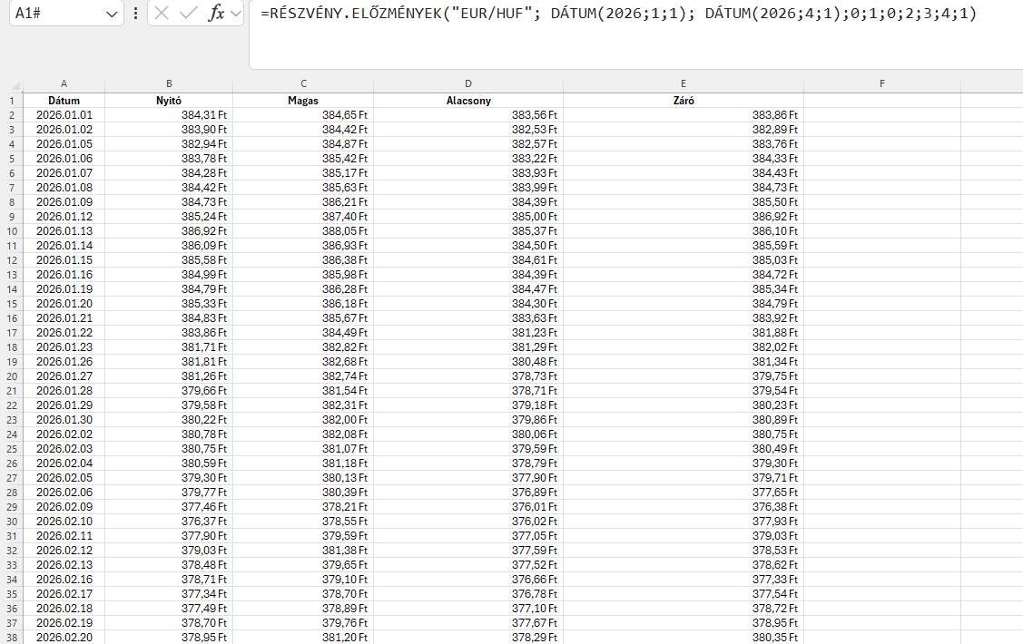
CTRL + T-vel (vagy manuálisan) kijelöljük az elkészült táblát a függvénnyel való lekérdezés után.

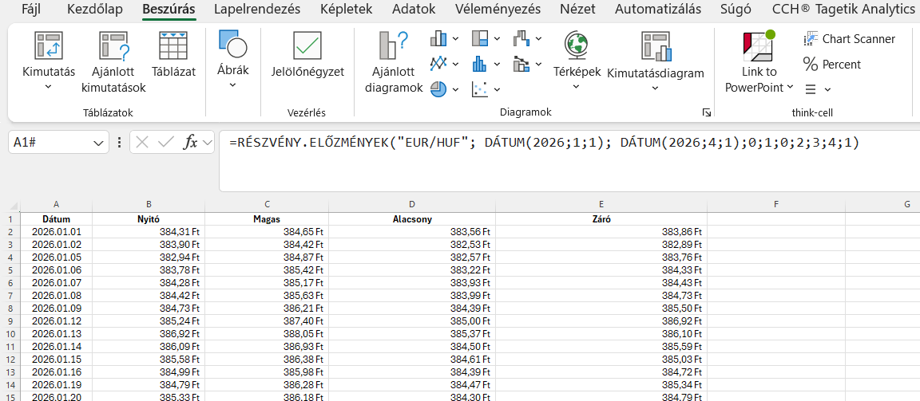
 |  | 2.

Ezután a beszúrás menüpontban kijelöljük a vízesés-, tölcsér-, árfolyam-, felület- vagy sugárdiagram nevű csoportot

3.

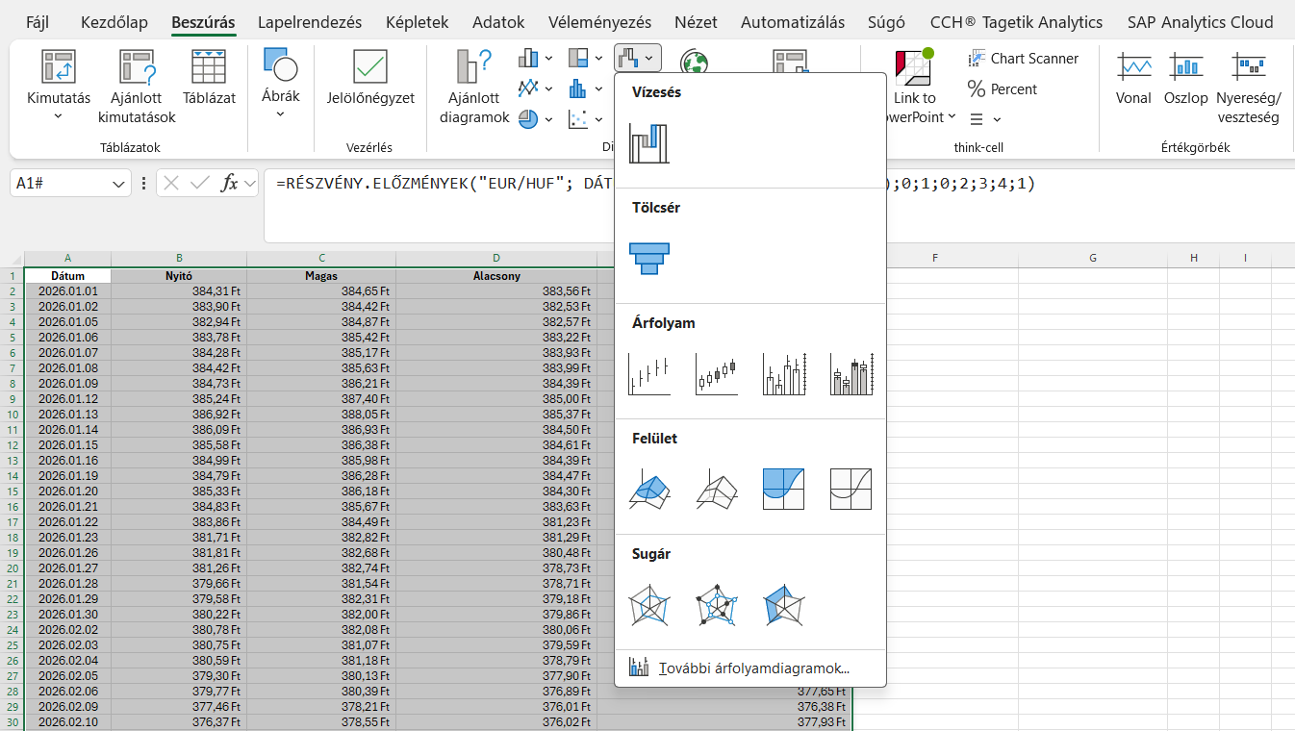
A menüponton belül kiválasztjuk a Nyit-Max-Min-Zár diagramot

 |  |  | 4.

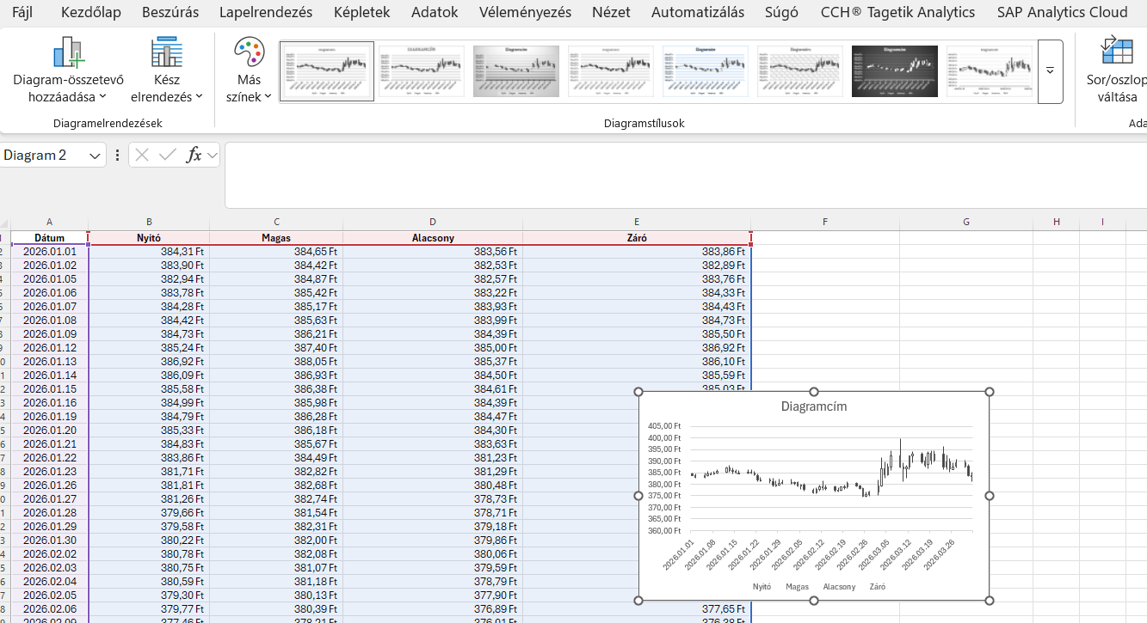

Végül a diagramstílusoknál kiválasztjuk a számunkra kedvező design-t

 | 5. Az adatok forrása és megbízhatósága

A RÉSZVÉNY.ELŐZMÉNYEK függvény motorját a világ egyik legnagyobb és legelismertebb pénzügyi adatszolgáltatója, a Refinitiv (korábban Thomson Reuters) hajtja. Ez az intézményi szintű háttér garanciát jelent arra, hogy a munkalapra behúzott árfolyamok és volumenek hajszálpontosak, megbízhatóak, és gond nélkül megállják a helyüket egy esetleges audit vagy pénzügyi átvilágítás során is.

I.

Diagram
EUR/HUF Árfolyam (2026.01.01. - 2026.04.01.)
 | Nyitó | Magas | Alacsony | Záró
1/1/2026 | 384.31 Ft | 384.65 Ft | 383.56 Ft | 383.86 Ft
1/2/2026 | 383.90 Ft | 384.42 Ft | 382.53 Ft | 382.89 Ft
1/5/2026 | 382.94 Ft | 384.87 Ft | 382.57 Ft | 383.76 Ft
1/6/2026 | 383.78 Ft | 385.42 Ft | 383.22 Ft | 384.33 Ft
1/7/2026 | 384.28 Ft | 385.17 Ft | 383.93 Ft | 384.43 Ft
1/8/2026 | 384.42 Ft | 385.63 Ft | 383.99 Ft | 384.73 Ft
1/9/2026 | 384.73 Ft | 386.21 Ft | 384.39 Ft | 385.50 Ft
1/12/2026 | 385.24 Ft | 387.40 Ft | 385.00 Ft | 386.92 Ft
1/13/2026 | 386.92 Ft | 388.05 Ft | 385.37 Ft | 386.10 Ft
1/14/2026 | 386.09 Ft | 386.93 Ft | 384.50 Ft | 385.59 Ft
1/15/2026 | 385.58 Ft | 386.38 Ft | 384.61 Ft | 385.03 Ft
1/16/2026 | 384.99 Ft | 385.98 Ft | 384.39 Ft | 384.72 Ft
1/19/2026 | 384.79 Ft | 386.28 Ft | 384.47 Ft | 385.34 Ft
1/20/2026 | 385.33 Ft | 386.18 Ft | 384.30 Ft | 384.79 Ft
1/21/2026 | 384.83 Ft | 385.67 Ft | 383.63 Ft | 383.92 Ft
1/22/2026 | 383.86 Ft | 384.49 Ft | 381.23 Ft | 381.88 Ft
1/23/2026 | 381.71 Ft | 382.82 Ft | 381.29 Ft | 382.02 Ft
1/26/2026 | 381.81 Ft | 382.68 Ft | 380.48 Ft | 381.34 Ft
1/27/2026 | 381.26 Ft | 382.74 Ft | 378.73 Ft | 379.75 Ft
1/28/2026 | 379.66 Ft | 381.54 Ft | 378.71 Ft | 379.54 Ft
1/29/2026 | 379.58 Ft | 382.31 Ft | 379.18 Ft | 380.23 Ft
1/30/2026 | 380.22 Ft | 382.00 Ft | 379.86 Ft | 380.89 Ft
2/2/2026 | 380.78 Ft | 382.08 Ft | 380.06 Ft | 380.75 Ft
2/3/2026 | 380.75 Ft | 381.07 Ft | 379.59 Ft | 380.49 Ft
2/4/2026 | 380.59 Ft | 381.18 Ft | 378.79 Ft | 379.30 Ft
2/5/2026 | 379.30 Ft | 380.13 Ft | 377.90 Ft | 379.71 Ft
2/6/2026 | 379.77 Ft | 380.39 Ft | 376.89 Ft | 377.65 Ft
2/9/2026 | 377.46 Ft | 378.21 Ft | 376.01 Ft | 376.38 Ft
2/10/2026 | 376.37 Ft | 378.55 Ft | 376.02 Ft | 377.93 Ft
2/11/2026 | 377.90 Ft | 379.59 Ft | 377.05 Ft | 379.03 Ft
2/12/2026 | 379.03 Ft | 381.38 Ft | 377.59 Ft | 378.53 Ft
2/13/2026 | 378.48 Ft | 379.65 Ft | 377.52 Ft | 378.62 Ft
2/16/2026 | 378.71 Ft | 379.10 Ft | 376.66 Ft | 377.33 Ft
2/17/2026 | 377.34 Ft | 378.70 Ft | 376.78 Ft | 377.54 Ft
2/18/2026 | 377.49 Ft | 378.89 Ft | 377.10 Ft | 378.72 Ft
2/19/2026 | 378.70 Ft | 379.76 Ft | 377.67 Ft | 378.95 Ft
2/20/2026 | 378.95 Ft | 381.20 Ft | 378.29 Ft | 380.35 Ft
2/23/2026 | 380.23 Ft | 380.63 Ft | 378.75 Ft | 379.14 Ft
2/24/2026 | 379.15 Ft | 379.61 Ft | 377.67 Ft | 377.97 Ft
2/25/2026 | 378.08 Ft | 378.48 Ft | 374.40 Ft | 374.95 Ft
2/26/2026 | 374.95 Ft | 376.65 Ft | 374.37 Ft | 375.62 Ft
2/27/2026 | 375.56 Ft | 377.11 Ft | 374.85 Ft | 376.54 Ft
3/2/2026 | 376.49 Ft | 381.88 Ft | 375.08 Ft | 379.30 Ft
3/3/2026 | 379.27 Ft | 391.43 Ft | 379.08 Ft | 386.82 Ft
3/4/2026 | 386.83 Ft | 389.65 Ft | 382.54 Ft | 384.14 Ft
3/5/2026 | 383.99 Ft | 389.05 Ft | 383.62 Ft | 387.33 Ft
3/6/2026 | 387.33 Ft | 394.50 Ft | 386.00 Ft | 392.24 Ft
3/9/2026 | 392.24 Ft | 399.82 Ft | 386.96 Ft | 387.55 Ft
3/10/2026 | 387.56 Ft | 389.14 Ft | 381.15 Ft | 386.54 Ft
3/11/2026 | 386.54 Ft | 388.32 Ft | 382.78 Ft | 387.38 Ft
...

